상품제안서
모던 워터프루프 앞치마, 핸드타올부착 방수 쿠킹 앞치마 | 상품코드: F28247

 |  |  |  |  |  |  | 02-412-0044 | www.easy1.co.kr
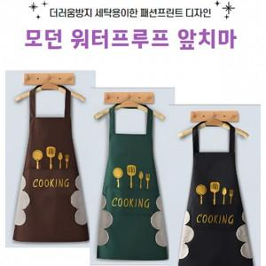

【상세/제작정보】

【인쇄/포장옵션】 | 실크 / 포장지포장

【공급단가】 | 수량 | 120~ | 300~ | 500~ | 1,000~ | 3,000~
*VAT별도 | 단가 | 3,360원 | 3,300원 | 3,220원 | 3,160원 | 3,080원

【상품 URL】 | https://dev.easy1.co.kr:443/src/goods_detail.php?gdno=28247

